TDSheet
Структура расходов денежных средств

Период: 1 квартал 2017 г.

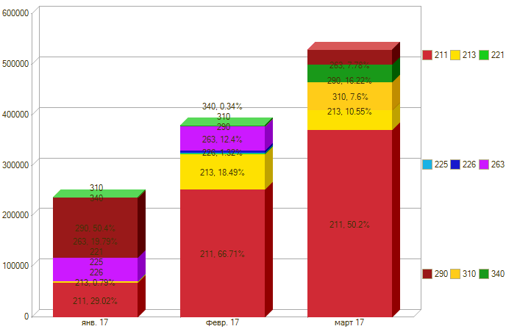

Период \ КЭК | 211, Заработная плата | 213, Начисления на выплаты по оплате труда | 221, Услуги связи | 225, Работы, услуги по содержанию имущества | 226, Прочие работы, услуги | 263, Пенсии, пособия, выплачиваемые организациями сектора государственного управления | 290, Прочие расходы | 310, Увеличение стоимости основных средств | 340, Увеличение стоимости материальных запасов | ИТОГО

янв. 17 | 68,811.41 | 1,874.94 |  |  |  | 46,938.75 | 119,504.42 |  |  | 237,129.52
февр. 17 | 252,582.75 | 70,016.43 | 1,177.84 | 500.00 | 4,998.62 | 46,938.75 |  |  | 676.00 | 376,890.39
март 17 | 370,121.30 | 77,961.71 | 4,937.25 | 2,100.00 | 14,985.98 | 57,340.05 | -119,504.42 | 55,999.00 | 32,080.00 | 496,020.87
Итого | 691,515.46 | 149,853.08 | 6,115.09 | 2,600.00 | 19,984.60 | 151,217.55 | 0.00 | 55,999.00 | 32,756.00 | 1,110,040.78

